공사완료사진
공사 완료 사진
업 체 명 | 동운 |  | 공사일자 | 2025년 02월12일
공 사 명 | 사택 104-403 세대내 고장 보일러 교체 |  | 제출일자 | 2025년 03월
작업사진 | 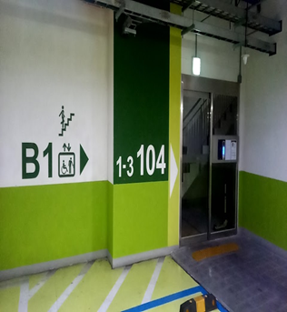 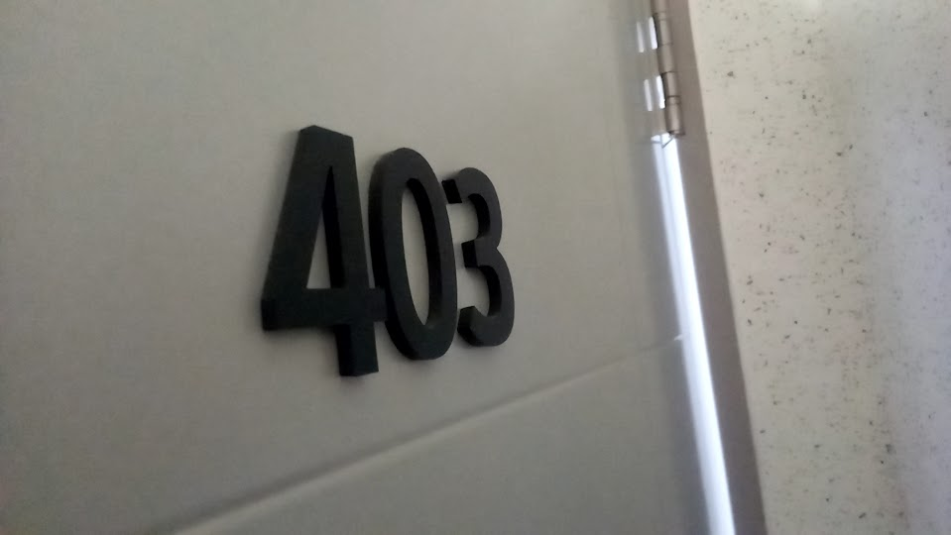 | 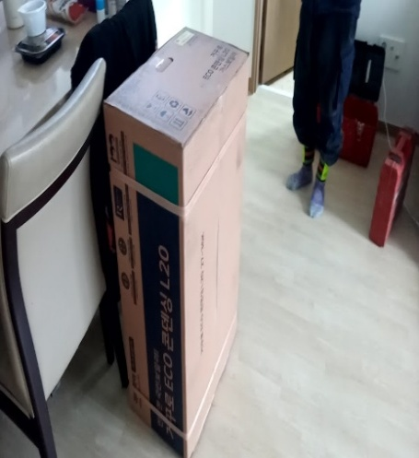 |  | 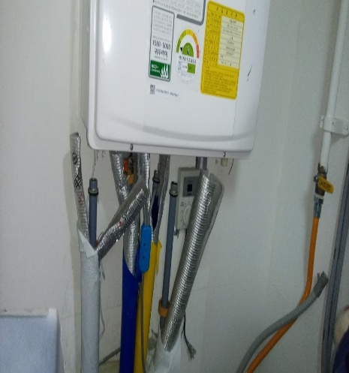

내 용 | 교체 대상 세대 | 신규 보일러 |  | 교체 보일러 분리
작업사진 | 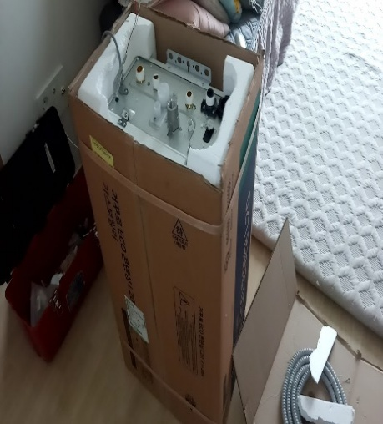 | 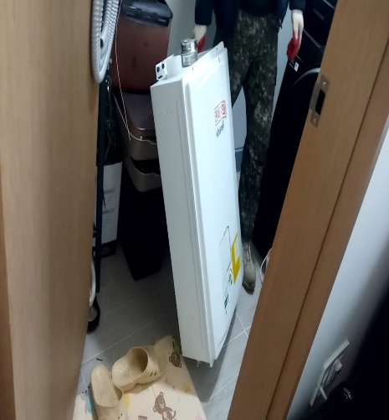 |  | 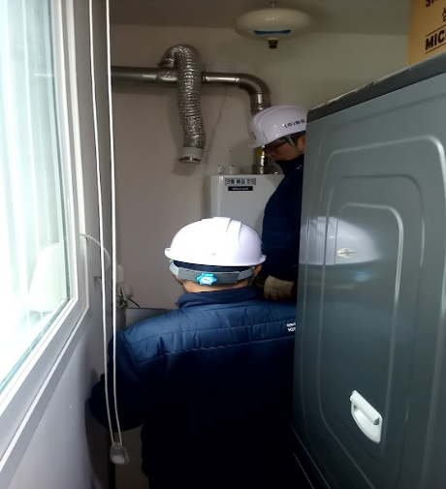

내 용 | 신규 보일러 포장 해제 | 교체 보일러 철거 |  | 신규 보일러 설치
작업사진

내 용
작업사진

내 용

